学習内容
Pythonの基礎（数値）

 | ターミナルを開いてpythonと打つとパイソンの対話型シェルが起動します。

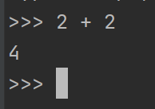
 |  |  |  | プログラムでprintと打たなくていいのでこちらで進めます。

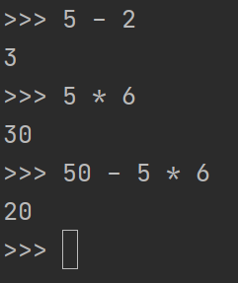
 |  |  |  | 当然ですが引き算掛け算もでき、3つ目の式に関して
 |  |  |  | 掛け算割り算を先に計算するという法則も守られています。

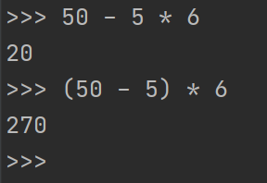
 |  |  |  | カッコでくくることで計算する順も変えることができます。

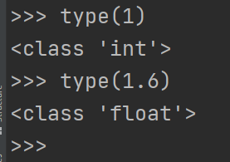
 |  |  |  | タイプを見てみると1の場合はint型、小数点がある場合は
 |  |  |  | float型となります。

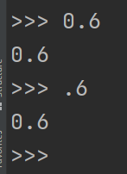
 |  |  |  | floatは浮動小数点数型です、0.6と入力した場合は0.6
 |  |  |  | .6と入力した場合も0.6と認識されるため０を省略することができます。

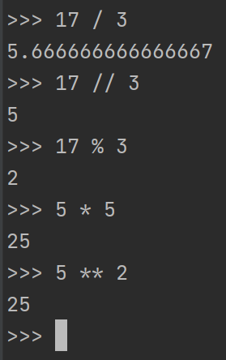
 |  |  |  | また、上から割り切れない数、整数部分だけの取り出し、
 |  |  |  | あまりの数、掛け算、べき乗はこのような表現になる。

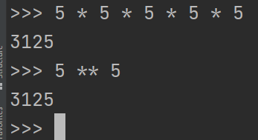
 |  |  |  | 5を5回掛けた時と５の5乗の時と解が同じになることが確認できた。

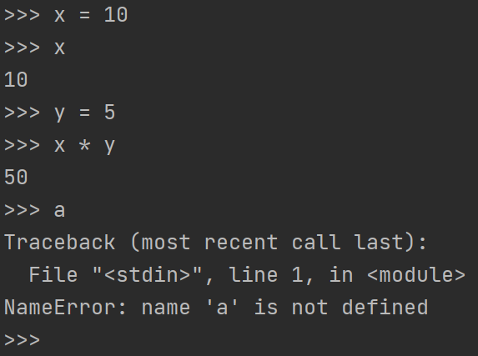
 |  |  |  |  | また変数に代入することもかのうで、変数同士の
 |  |  |  |  | 四則演算もかのである。
 |  |  |  |  | また、代入する値を決めていない場合はエラーとなる。

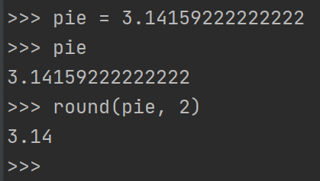
 |  |  |  |  | 小数点以下が長い場合round関数で小数点2位以下を
 |  |  |  |  | 丸めることもできる。

 | mathというメソッドをインポートすることで簡単に数学関数を扱うことができる。

 | help関数で指定したメソッドのドキュメントを見ることができます。

Pythonの基礎（文字列）

 | 変数に文字列を入れて出力することも直接出力することもできます。

 | シングルクォーテーションでもダブルクォーテーションでもどちらでも大丈夫です。

 | もしも文字列内にシングルクォーテーションがある場合にもちゃんと文字列として認識されますが、

 | シングルクォーテーションで囲んでしまうとエラーとなってしまいます。

 | これを回避するために

 | バックスラッシュで「これは文字列を区切るシングルクォートじゃないですよ」としてあげることで
 | エラーを回避することができます。

 | 両脇をシングルクォートで囲んでいる場合中にダブルクォートがあってもちゃんを認識するが、

 | ダブルクォートで囲んでしまうと先ほどと同じくどこを囲んでいるかわからなくなるのでバックスラッシュ
 | で回避します。

 | また、文字列内で改行を行いたい場合
 | バックスラッシュｎで実現できる。

 | ただし、以下のようにディレクトリパスなどの場合

 | このように改行として認識されるためこの文字列をローデータとすることで回避することができる。

 | 改行する際にバックスラッシュｎで表現すると可読性が落ちるため
 | 以下のように””” ”””で囲むことで改行することができる。

 | ただし、このままでは以下のように前後に改行が入ってしまうので

 | 本来であれば、

 | このような出力が欲しいところであるが、可読性という点で難ありなので、

 | このようにバックスラッシュを入れることで読みやすさを上げることができる。

 | また、演算子を使って文字列を増やしたり連結させたりすることができます。

 | 文字列同士は連結することができるが、

 | 一度変数に入れたものは連結できないので、

 | 演算子を使い連結することができる。

 | また、以下のように長い文字列を出力する際に

 | このように分けて書くのとができるため、ソースがはじっこで見えなくなる
 | というよ見にくさを回避することができる。

 | また以下のようにバックスラッシュを使って書くことも可能

Pythonの基礎（文字列のインデックスとスライス）

 | 文字列を代入した変数に対して、インデックスを用いて指定した場所の文字を出力することができる

 | インデックスは０から始まる。

 | また、後ろからの出力と指定したインデックスから何文字抽出するかの指定もすることができる。

 | またこのように0を省略することもできる。

 | インデックス2番目から最後までの場合は上記図のように指定する。

 | 存在しないインデックスを指定するとエラーとなる。

 | また、文字列の一部を変更したい場合

 | 変更したい文字と元々の残す部分を文字列連結させてあげることで実現可能。

 | len関数に文字列を入れた変数を渡すと、その文字列の数が返ってくる。

Pythonの基礎（文字列のメソッド）

 | まず例文として My name is Mike. Hi Mike. とします。

 | 宣言したｓに.を付けるとパイチャームの場合このようなメソッドがありますよと表示してくれます。

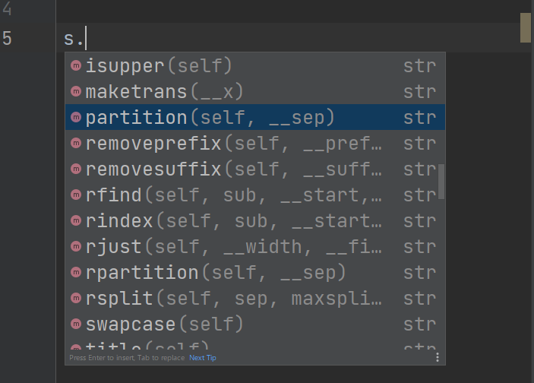

 | startswithというメソッドを使うと指定した文字で始まっているかを確認することができます。

 | そのほかにも、文字列探索、カウントなどもできる

 | findは前から探して何文字目にあるか、rfindは後ろから探して何文字目にあるか、
 | countは指定した文字列が何個存在するか、となる。

 | また、capitalizeというメソッドで最初の文字だけ大文字にすることもできる。

 | そのほかにも

 | titleで単語の最初だけ大文字にすることもできる。

 | そのほかにも

 | すべてを大文字、小文字とすることもできる。

 | replaceで指定した文字列を置き換えることもできる。

Pythonの基礎（文字列の代入）

 | 以下のように｛｝内に文字を代入することができます。

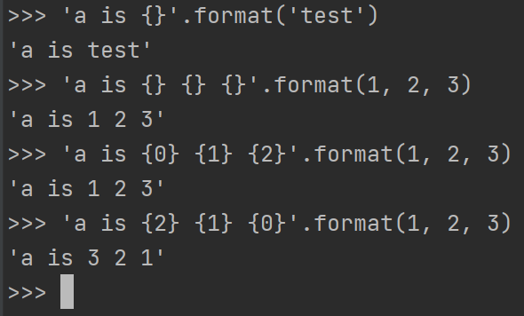
 |  |  |  |  |  |  | format（）で囲まれた文字については
 |  |  |  |  |  |  | インデックス番号が存在るため、
 |  |  |  |  |  |  | 代入したいインデックス番号を指定してあげると
 |  |  |  |  |  |  | 任意の文字を代入することができます。

 | またこのように英語で自分の名前を書くとき、日本語で自分の名前を書く時など

 | 上記のように指定して位置を変えることができる。

 | ただし、文章が長くなってしまった時0が何で1が何かわからなくなってしまう事もあります。

 | ですので一度変数に代入してから使う事もできます

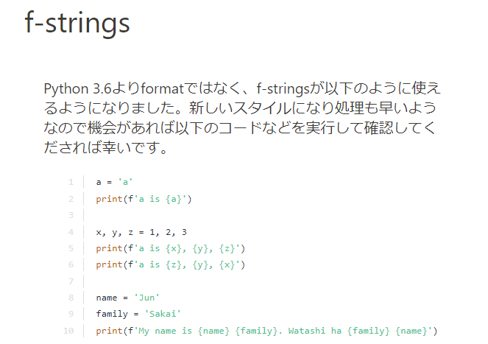
 | 最後に
 |  |  |  |  |  | 簡単っではあったが、今後知らないと躓きそうな
 |  |  |  |  |  | ところになるので今のうちに知っておく機会が
 |  |  |  |  |  | できてよかったと思います。

データ構造（リスト型）

 | リストといって配列の中に数字を入れることができます、

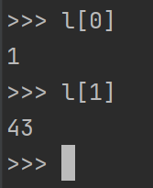

 |  | このようにリストにもインデックスがあるので
 |  | そのインデックスを指定してあげるとそれに対応した要素を
 |  | 出力することができます。

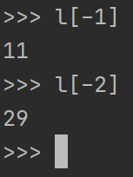
 |  | また、後ろから数えてのインデックスもあるので
 |  | 左図のように指定します。

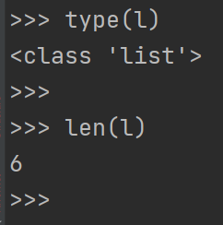
 |  |  | また、リストのタイプ長さを確認することもできます。

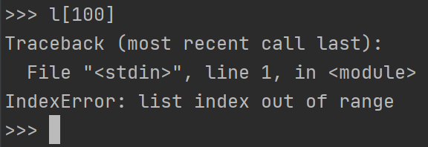
 |  |  |  |  |  |  |  | 存在しないインデックスを指定すると
 |  |  |  |  |  |  |  | エラーが起こります。

 | また、文字列を分解して格納することもできます。

 | リストのネスト

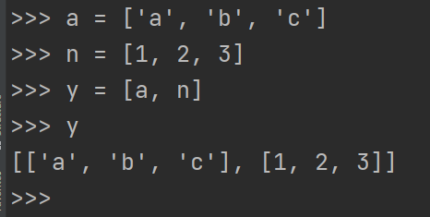
 |  |  |  |  |  |  | リストを他のリストに入れるとこのように
 |  |  |  |  |  |  | リストの中にリストを作ることができます。

 | y[0]とすると

 |  |  | リストｙのインデックス０のリストを呼び出すことになります。

 | リスト内のリストの要素（ここでは'b'）を取り出したいときは、

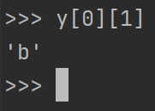
 |  |  |  | このように指定すると取り出すことができます。

データ構造（リストの操作）

 | 既に定義した文字列に関してインデックスで指定した箇所の上書きをすることができる。

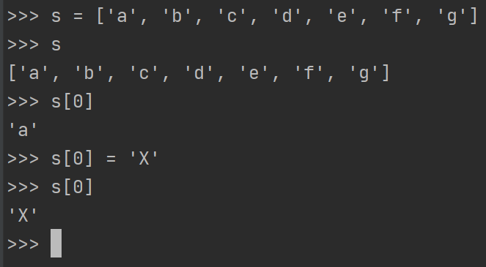

 | このように大文字のXを上書きすることができた。

 | また、スライスして配列の一部を書き換えることもできます。

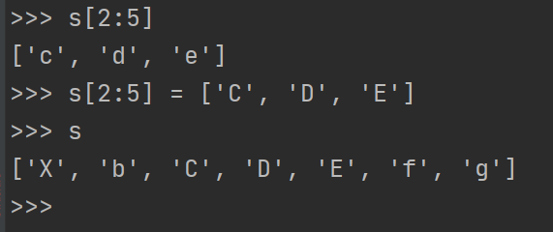

 | またスライスを用いて中身を消すこともできます。

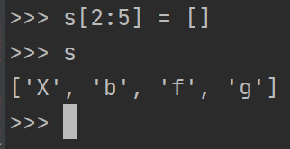

 | 最後に、今回は完全に基礎から始めていますが、今まで触ってこなかった言語なので
 | 若干の仕様の違いなどがあり、新たな発見がありました。

